1
1.- LA LOGICA CONTABLE: MODELAMOS EL MUNDO DE LOS NEGOCIOS

 | TRAMPO S.A. |  |  |  |  |  | Año 1

 | ACTIVOS |  |  | PASIVOS |  |  |  |  | 1.-Cliclo de los Negocios:
 | Derechos bajo el contro de la empresa |  |  | Deudas de la empresa, vienen de eventos pasados |  |  |  |  | Qué se necesita al inicio de los negocios?

ACTIVOS | Activos corrientes |  |  | Pasivos corrientes |  |  |  | PASIVOS | 2.-Modelamiento de la realidad del negocio:
ACTIVOS |  | Efectivo |  |  | Cuentas por pagar comerciales |  |  | PASIVOS | Para los que hablamos el lenguaie de los negocios, usamos
ACTIVOS |  | Inventarios |  |  | Cuentas por pagar diversas |  |  | PASIVOS | términos altamente técnicos:
ACTIVOS |  | Cuenta por cobrar |  |  | Impuesto a la renta por pagar |  |  | PASIVOS |  | ACTIVOS
ACTIVOS |  |  |  |  | Remuneraciones por pagar |  |  | PASIVOS |  | PASIVOS
ACTIVOS |  |  |  |  | IGV por pagar |  |  | PASIVOS |  | PATRIMONIO
ACTIVOS |  |  |  |  | Préstamo por pagar | Préstamo por pagar |  | PASIVOS |  | INGRESOS GASTOS
ACTIVOS |  |  |  |  | Pasivos corrientes |  | - | PASIVOS
ACTIVOS |  |  |  |  |  |  |  | PASIVOS | 3-La ecuación contable
ACTIVOS |  |  |  | Pasivos no corrientes |  |  |  | PASIVOS | ACTIVOS | = | PASIVO | + | PATRIMONIO
ACTIVOS |  |  |  |  | Préstamo por pagar |  |  | PASIVOS
ACTIVOS |  | Activos corrientes | - |  | Pasivos no corrientes |  | - | PASIVOS
ACTIVOS |  |  |  |  | Pasivos totales |  | - | PASIVOS | 4.- Según El Marco Conceptual (4.2)
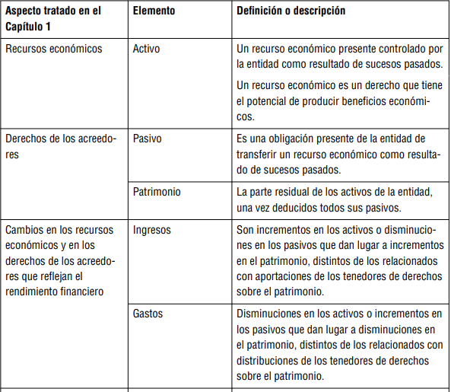
ACTIVOS | Activos no corrientes
ACTIVOS |  |  |  | PATRIMONIO
ACTIVOS |  | Propiedad, planta y equipo -costo |  | Capital social |  |  |  | PATRIMONIO
ACTIVOS |  | Propiedad, planta y equipo-depreciacion acumulada |  | Lo aportado por los accionistas |  |  |  | PATRIMONIO
ACTIVOS |  |  |  | Resultado acumulado año 1 |  |  | - | PATRIMONIO
ACTIVOS |  |  |  |  | Ingresos | Ventas |  | PATRIMONIO
ACTIVOS |  |  |  |  | Gastos | Costo de ventas |  | PATRIMONIO
ACTIVOS |  |  |  |  | Gastos | Gastos de personal |  | PATRIMONIO
ACTIVOS |  |  |  |  | Gastos | Gastos servicios de terceros |  | PATRIMONIO
ACTIVOS |  |  |  |  | Gastos | Depreciación de activos fijos |  | PATRIMONIO
ACTIVOS |  |  |  |  | Gastos | Impuesto a la renta |  | PATRIMONIO
ACTIVOS |  |  |  |  |  |  |  | PATRIMONIO
ACTIVOS |  | Activos no corrientes | - |  |  |  | - | PATRIMONIO
ACTIVOS |  |  | - |  |  |  | - | PATRIMONIO

 |  |  |  |  |  |  | 0

